Лист1
№ | Дата выявления | Владелец конструкции / Собственник обьекта недвижимого им-ва / Лицо, управомоченное собственниками | Район города | Адрес размещения | Тип конструкции | Содержание | Фото конструкции
1 | 2023-07-20 | ул.Родионова, д.191, к.1 | Нижегородский | ул.Родионова, д.191, к.1 | Настенная конструкция | М | 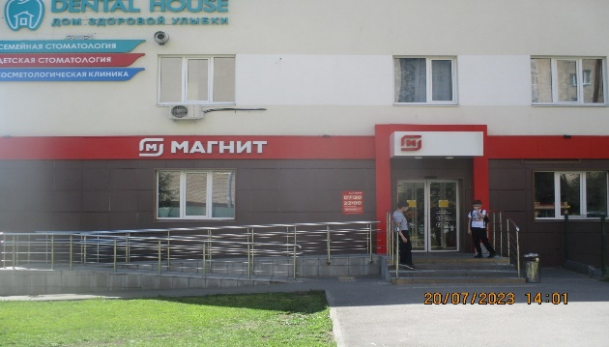
2 | 2023-07-20 | ул.Родионова, д.191, к.1 | Нижегородский | ул.Родионова, д.191, к.1 | Настенная конструкция | М Магнит | 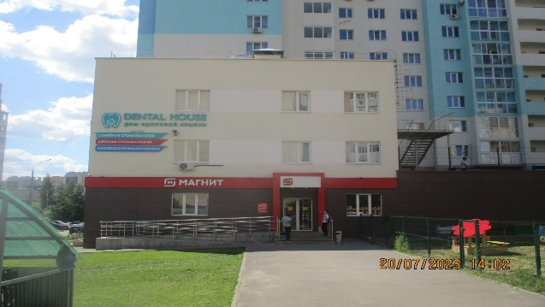
3 | 2023-07-20 | ул.Родионова, д.191, к.1 | Нижегородский | ул.Родионова, д.191, к.1 | Настенная конструкция | М Магнит | 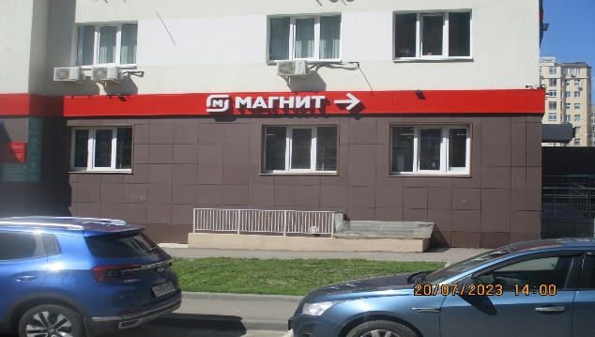
4 | 2023-07-20 | ул.Родионова, д.191, к.1 | Нижегородский | ул.Родионова, д.191, к.1 | Настенная конструкция | М Магнит | 